상품제안서
써모스 스테인레스 와이드 보온병 | 상품코드: F15361

 |  |  |  |  |  |  | 02-412-0044 | www.easy1.co.kr
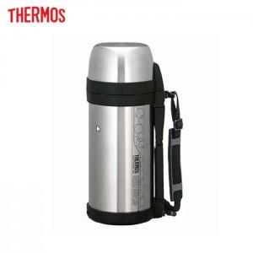 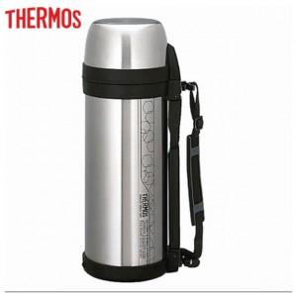 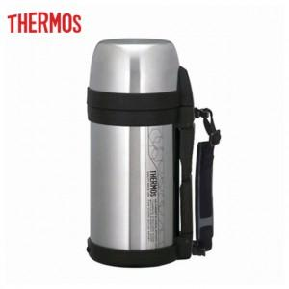

【상세/제작정보】

【인쇄/포장옵션】 | 실크, 레이저 / 포장지포장

【공급단가】 | 수량 | 50~ | 100~ | 500~ | 1,000~ | 2,000~
*VAT별도 | 1.4L | 41,250원 | 40,590원 | 39,600원 | 38,610원 | 37,950원
 | 1.65L | 42,500원 | 41,820원 | 40,800원 | 39,780원 | 39,100원
 | 2L | 43,750원 | 43,050원 | 42,000원 | 40,950원 | 40,250원

【상품 URL】 | https://dev.easy1.co.kr:443/src/goods_detail.php?gdno=15361

